상품제안서
여행키트 쿨토시+쿨스카프+위생파우치 쿨 세트 | 상품코드: S07989

 |  |  |  |  |  |  | 02-713-8555 | www.synergygift.co.kr
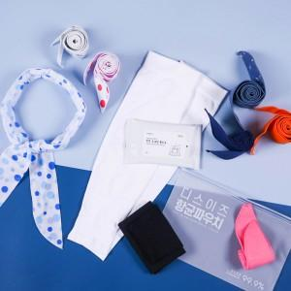

【상세/제작정보】 | <p><span style="font-size: 18.6667px;">※ 쿨스카프 색상 랜덤 출고 됩니다.</span></p><p><span style="font-size: 18.6667px;">&nbsp;</span></p><p><span style="font-size: 18.6667px;">※ 기본수량 미만 발주 진행시 별도 문의 바랍니다.</span></p><p><span style="font-size: 18.6667px;">※ 운임비 별도 발생 됩니다.</span></p>

【인쇄/포장옵션】 | 실크, 풀칼라, 파우치1도 / 포장불가능

【공급단가】 | 수량 | 50~ | 100~ | 300~ | 1,000~ | 5,000~
*VAT별도 | 쿨토시 화이트 | 6,370원 | 6,020원 | 5,730원 | 5,580원 | 5,480원
 | 쿨토시 블랙 | 6,370원 | 6,020원 | 5,730원 | 5,580원 | 5,480원

【상품 URL】 | https://www.synergygift.co.kr:443/src/goods_detail.php?gdno=980

